Auto Reminder
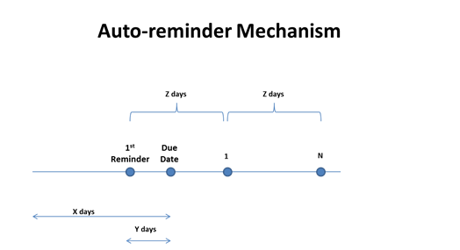
Auto- reminders Vs Days Напоминания / Дни | No. of days for due date (X) Дней до срока (X) | No. of days before due date when first reminder should be sent (Y) За сколько дней до срока будет выслано первое напоминание (Y) | Period for repeated reminders - in days (Z) Период отправления напоминаний, дней (Z) | No. of times repeat reminders should be sent (N) Количество напоминаний (N)
Author - Incomplete Submission Reminder Автору о незавершенной подаче | 10 | 5 | 5 | 2
Author - Submission not suitable Reminder Автору о несоответствии правилам журнала | 30 | 10 | 10 | 2
Author - Minor Revision Required Reminder Автору о необходимости доработки | 30 | 10 | 10 | 2
Author - Major Revision Required Reminder Автору о необходимости переработки | 90 | 10 | 10 | 2
Author - Counterpart Submission Reminder Автору о подаче в связанный журнал | 5 | 3 | 3 | 2
Reveiwer - Pending Response Reminder Рецензенту о принятии запроса на рецензирование | 10 | 5 | 5 | 2
Reviewer - Pending Comment Reminder Рецензенту о предоставлении рецензии | 30 | 10 | 10 | 2
JM - Pending for Submission Check Reminder Менеджеру журнала о принятии в работу | 10 | 5 | 5 | 2
JM - Complaint Article Reminder Менеджеру журнала о проверке на соответствие правилам журнала | 5 | 3 | 3 | 2
Editor - Assigned to Editor Reminder Редактору о назначении статьи | 30 | 10 | 10 | 2
Editor - Reviewer Assignment Pending Reminder Редактору о приглашении рецензентов | 5 | 3 | 3 | 2
Editor- Decision in Progress Reminder Редактору о принятии решения по статье | 10 | 5 | 5 | 2

